Hoja1
VBA Resource file editor, es una herramienta que sirve para agregar archivos de recursos dentro de
documentos de MS Office (Excel, Word, Power Point, etc) de esta manera podremos portar
dentro del documento Fuentes, Imágenes, Audio o cualquier otro tipo de archivo.
Esta utilidad es para versiones de office 2007 y posteriores, para extraer estos archivos deberemos
incluir el modulo MdlResourceFile (más abajo está el código de fuente)

Abre un documento de Excel, Word, Power Point u otros similares del paquete de office.

 | Guarda dentro del documento (.xlsm, .docm, .pptm) todos los archivos de recursos añadidos en esa carpeta.

 |  | Añade cualquier archivo en la carpeta de recursos.
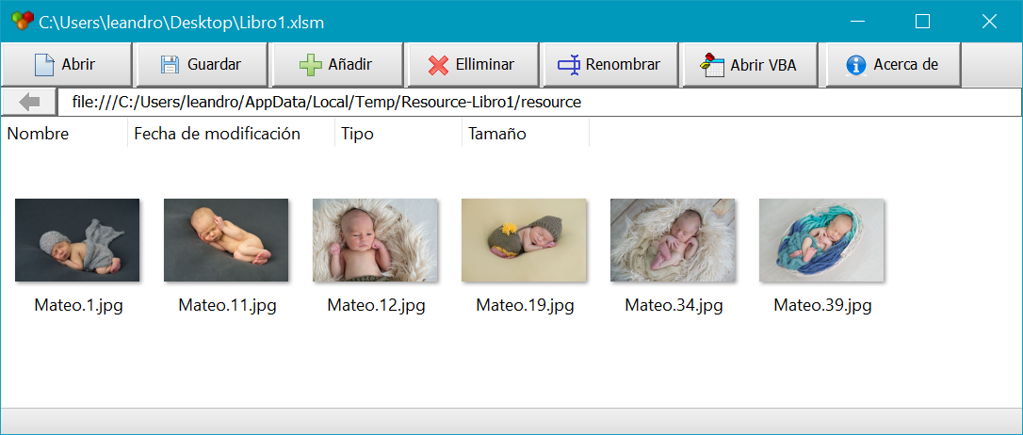

Al igual que una carpeta de windows se puede cortar, copiar y pegar, tambien se puede arrastrar y soltar,
pero tenga la precausión que al arrastrar está moviendo el contenido original, para evitar perderlo presione la tecla Ctrl
mientras arrastra y suelta, de esta forma creará una copia y preservará la original en su lugar de origen.
Si bien se puede agregar una carpeta dentro de los recursos, no lo recomiendo ya que esto hará que excel bloquee el archivo,
en esta versión no lo he implementado ya que no lo consideré muy necesario.
Para los archivos no utilize nombres con caracteres especiales o simbolos, solo admine entre A-Z 0-9 Guion _bajo, -medio, .punto y ,coma.
Tenga en cuenta que la modificaciones que estos archivos sufran al ser extraidos no seran guardados en el documento, solo son de lectura.

MdlResourceFile
Option Explicit
Private sTempDir As String
Public FullPath As String
Public Function ExtractResources() As Boolean
Dim FSO As Object, oShell As Object, oItem As Object
Dim sName As String
Dim t As Long, nFile As Long
Dim SourceFile As String
Dim sZipPath As String
SourceFile = ThisWorkbook.FullName
Set FSO = CreateObject("scripting.filesystemobject")
Set oShell = CreateObject("Shell.Application")
sName = Mid(SourceFile, InStrRev(SourceFile, "\") + 1)
sName = Left$(sName, InStrRev(sName, ".") - 1)
sTempDir = Environ("Temp") & "\Res-" & sName
On Error Resume Next
If FSO.FolderExists(sTempDir) Then
FSO.DeleteFolder sTempDir
t = Timer
Do While Err.Number <> 0
Err.Clear
FSO.DeleteFolder sTempDir
If t + 5 < Timer Then
nFile = nFile + 1
t = Timer
sTempDir = Environ("Temp") & "\Res-" & sName & nFile
Err.Clear
If FSO.FolderExists(sTempDir) Then FSO.DeleteFolder sTempDir
End If
Loop
End If
FSO.CreateFolder sTempDir
Do While Err.Number <> 0
Err.Clear
FSO.CreateFolder sTempDir
Loop
On Error GoTo 0
sZipPath = sTempDir & "\" & sName & ".zip"
FSO.CopyFile SourceFile, sZipPath, True
FullPath = sTempDir & "\resource\"
For Each oItem In oShell.Namespace(sZipPath & "\").Items
If oItem = "resource" Then
oShell.Namespace(sTempDir & "\").CopyHere sZipPath & "\resource"
End If
Next
On Error Resume Next
Do
Err.Clear
Do While oShell.Namespace(sZipPath & "\resource").Items.Count <> oShell.Namespace(sTempDir & "\resource").Items.Count
DoEvents
Loop
If Err.Number = 0 Then Exit Do
Loop
Kill sZipPath
ExtractResources = True
End Function
Public Sub RemoveFiles()
On Error Resume Next
Dim FSO As Object
Set FSO = CreateObject("scripting.filesystemobject")
If FSO.FolderExists(sTempDir) Then
FSO.DeleteFolder sTempDir
End If
End Sub

MdlResourceFile es un módulo público muy sensillo con una función una rutina y una variable pública
ExtractResources: función que extrae los recursos dentro del documento en la carpeta Temporales de windows.
FullPath: en esta variable se encuentra la ruta completa de la carpeta
RemoveFiles: esta rutina elimina todo el contenido extraido

 |  |  | DESARROLLADO EN MARZO DE 2016 POR
 |  |  | Leandro Ascierto
 |  |  | www.leandroascierto.com

